选型设计
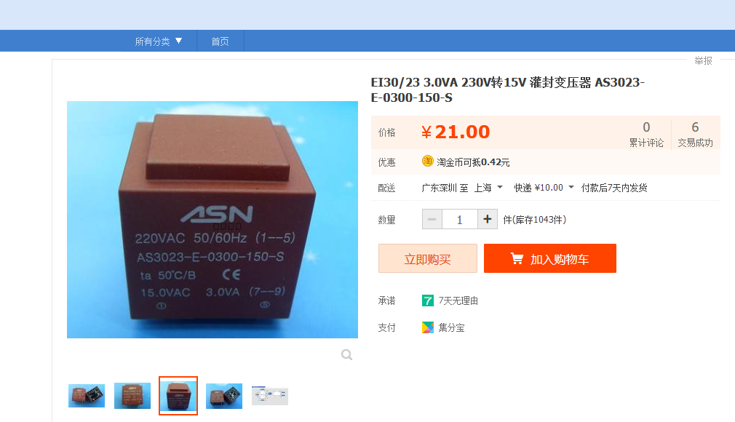
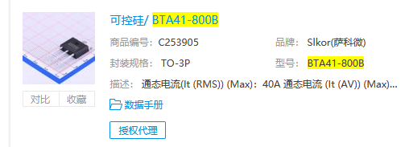
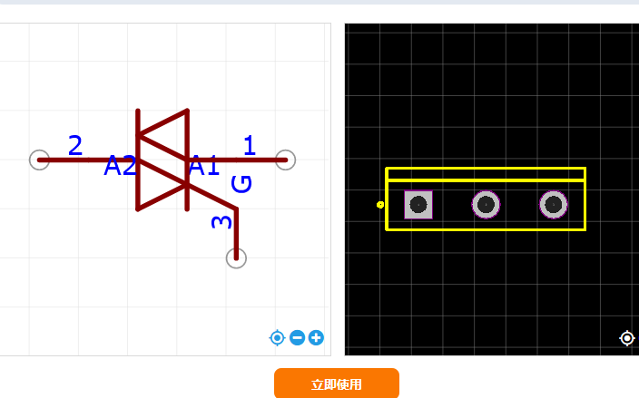
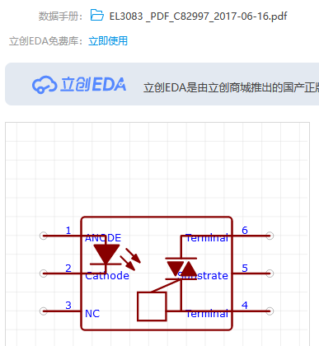
延时控制器 | 接口 | 数量 | 功能 |  | 备注 | IO资源
STC15W204S | 595接口 | 1 | 按键灯*4 | 预留扩展接口 | 前后级联 预留短接 | 4
 |  |  | 运行指示灯*1
 |  | 1 | 8个光耦拓展 | 加通断指示灯 光耦间加自锁开关
 | PT2276接口 | 1 | 无线遥控 |  |  | 4 | 1
 | Debug 口 | 1 | 下载 蓝牙 wifi |  |  | 2
 | TM1650 | 1 | 4位数码管 | 共阴-灰度可调 |  | 2
 |  |  | 4个按键 | 预留级联口
 |  |  |  |  |  | 2
合计 |  |  |  |  |  | 14

